Zonas
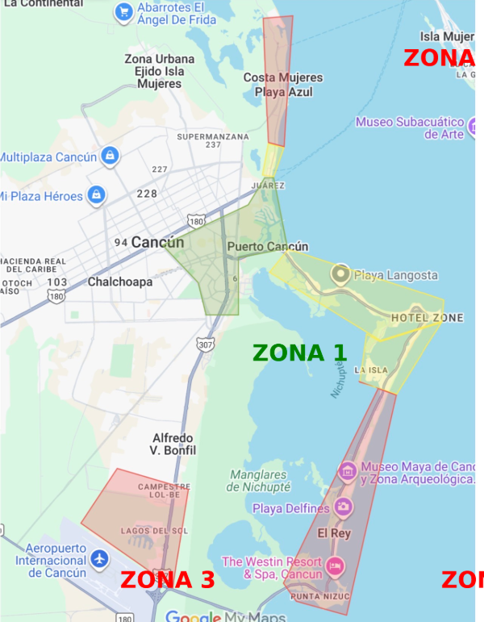
 | COSTO DE TRASLADO POR CADA TERAPEUTA QUE DARÁ SERVICIO A DOMICILIO
ZONA 1 (COLOR VERDE) | $250.00 | Centro, downtown, Puerto Cancun
ZONA 2 (COLOR AMARILLA) | $350.00 | Zona Hotelera de 0 KM hasta 12.5 km, Av. Huayacan
ZONA 3 (COLOR ROJO) | $400.00 | Zona Hotelera de 12.5 KM hasta 22 km, area del aeropuerto

